상품제안서
스팸5개 + 참치5개+복주머니 설날선물세트 | 상품코드: F30079

 |  |  |  |  |  |  | 02-412-0044 | www.easy1.co.kr
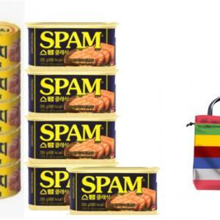

【상세/제작정보】

【인쇄/포장옵션】 | / 포장불가능

【공급단가】 | 수량 | 50~ | 100~ | 500~ | 1,000~ | 2,000~
*VAT별도 | 단가 | 36,400원 | 35,840원 | 35,000원 | 33,600원 | 32,200원

【상품 URL】 | http://www.easy1.co.kr/src/goods_detail.php?gdno=30079

